ごみ排出量
 | 69. ごみ排出量（１人１日当たり）

 | 時点 2019(R1)年度（毎年） |  |  |  |  |  |  | 平 均 値 |  |  |  | 939
 | 単位 g |  |  |  |  |  |  | 標準偏差 |  |  |  | 171
 | 市町村名 | 指標 | 順位 |  | #REF! | 備考 | 市町村名 | 指標 | 順位 |  | #REF! | 備考

 | 千葉県 | 905 |  | － |  |  | 八街市 | 924 |  | 26
 | 千葉市 | 972 |  | 19 |  |  | 印西市 | 884 |  | 32
 | 銚子市 | 1,079 |  | 12 |  |  | 白井市 | 847 |  | 37
 | 市川市 | 779 |  | 45 |  |  | 富里市 | 1,020 |  | 17
 | 船橋市 | 877 |  | 34 |  |  | 南房総市 | 1,205 |  | 3
 | 館山市 | 1,205 |  | 3 |  |  | 匝瑳市 | 719 |  | 51
 | 木更津市 | 1,174 |  | 5 |  |  | 香取市 | 1,077 |  | 13
 | 松戸市 | 791 |  | 42 |  |  | 山武市 | 781 |  | 44
 | 野田市 | 750 |  | 48 |  |  | いすみ市 | 880 |  | 33
 | 茂原市 | 1,073 |  | 14 |  |  | 大網白里市 | 907 |  | 29
 | 成田市 | 1,104 |  | 9 |  |  | 酒々井町 | 1,034 |  | 16
 | 佐倉市 | 828 |  | 41 |  |  | 栄町 | 761 |  | 47
 | 東金市 | 974 |  | 18 |  |  | 神崎町 | 830 |  | 40
 | 旭市 | 1,144 |  | 8 |  |  | 多古町 | 627 |  | 54
 | 習志野市 | 919 |  | 28 |  |  | 東庄町 | 950 |  | 23
 | 柏市 | 890 |  | 31 |  |  | 九十九里町 | 1,052 |  | 15
 | 勝浦市 | 1,082 |  | 11 |  |  | 芝山町 | 1,408 |  | 1
 | 市原市 | 964 |  | 21 |  |  | 横芝光町 | 685 |  | 52
 | 流山市 | 859 |  | 35 |  |  | 一宮町 | 950 |  | 23
 | 八千代市 | 770 |  | 46 |  |  | 睦沢町 | 722 |  | 50
 | 我孫子市 | 845 |  | 38 |  |  | 長生村 | 665 |  | 53
 | 鴨川市 | 1,149 |  | 7 |  |  | 白子町 | 855 |  | 36
 | 鎌ケ谷市 | 791 |  | 42 |  |  | 長柄町 | 967 |  | 20
 | 君津市 | 946 |  | 25 |  |  | 長南町 | 723 |  | 49
 | 富津市 | 1,091 |  | 10 |  |  | 大多喜町 | 891 |  | 30
 | 浦安市 | 922 |  | 27 |  |  | 御宿町 | 1,155 |  | 6
 | 四街道市 | 833 |  | 39 |  |  | 鋸南町 | 1,398 |  | 2
 | 袖ケ浦市 | 952 |  | 22

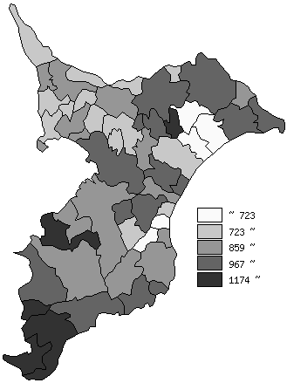
 | 千葉県の推移
平成27年度 | 925
平成28年度 | 913
平成29年度 | 903
平成30年度 | 897
令和元年度 | 905

《備 考》 ・資料出所 循環型社会推進課「清掃事業の現況と実績」 ・算出方法 ごみの総排出量÷ごみの計画処理区域人口÷366（日）

